72 常設映画館数（人口100万人当たり）
72 常設映画館数（人口100万人当たり）

 | 時点 2024(R6)年度末（毎年）
 | 単位 館 |  |  |  |  |  |  |  | 偏差値 |  | 43.1
順位 |  | 都道府県名 |  | 数 値 |  |  | 順位 | 都道府県名 |  | 数 値

 |  | 0 | 全 国 |  | 11.9 | 0.0 | 24 | 0 | 沖 縄 |  | 9.5
1 |  | 0 | 熊 本 |  | 43.6 | 0.0 | 25 | 0 | 鹿児島 |  | 9.1
2 |  | 0 | 香 川 |  | 38.2 | 0.0 | 26 | 0 | 北海道 |  | 8.5
3 |  | 0 | 福 岡 |  | 33.0 | 0.0 | 27 | 0 | 滋 賀 |  | 7.8
4 |  | 0 | 鳥 取 |  | 24.5 | 0.0 | 28 | 0 | 佐 賀 |  | 7.6
5 |  | 0 | 東 京 |  | 23.5 | 0.0 | 29 | 0 | 石 川 |  | 7.3
6 |  | 0 | 長 崎 |  | 18.4 | 0.0 | 29 | 0 | 徳 島 |  | 7.3
7 |  | 0 | 広 島 |  | 18.1 | 0.0 | 31 | 0 | 富 山 |  | 7.0
8 |  | 0 | 大 分 |  | 16.6 | 0.0 | 32 | 0 | 静 岡 |  | 6.8
9 |  | 0 | 福 島 |  | 16.1 | 0.0 | 32 | 0 | 宮 崎 |  | 6.8
10 |  | 0 | 愛 媛 |  | 15.7 | 0.0 | 34 | 0 | 愛 知 |  | 6.7
11 |  | 0 | 和歌山 |  | 14.8 | 0.0 | 34 | 0 | 大 阪 |  | 6.7
12 |  | 0 | 高 知 |  | 13.7 | 0.0 | 36 | 0 | 京 都 |  | 6.3
13 |  | 0 | 山 口 |  | 13.3 | 0.0 | 37 | 0 | 神奈川 |  | 6.1
14 |  | 0 | 青 森 |  | 12.9 | 0.0 | 38 | ◎ | 千 葉 |  | 5.9
14 |  | 0 | 三 重 |  | 12.9 | 0.0 | 39 | 0 | 宮 城 |  | 5.8
16 |  | 0 | 兵 庫 |  | 12.6 | 0.0 | 39 | 0 | 栃 木 |  | 5.8
17 |  | 0 | 群 馬 |  | 12.2 | 0.0 | 41 | 0 | 新 潟 |  | 5.2
17 |  | 0 | 福 井 |  | 12.2 | 0.0 | 41 | 0 | 岐 阜 |  | 5.2
19 |  | 0 | 茨 城 |  | 11.0 | 0.0 | 43 | 0 | 山 梨 |  | 5.1
20 |  | 0 | 山 形 |  | 10.9 | 0.0 | 44 | 0 | 島 根 |  | 4.7
21 |  | 0 | 長 野 |  | 10.6 | 0.0 | 45 | 0 | 埼 玉 |  | 4.4
常設映画館数 （人口100万人当たり）
北海道 | 8.5
青 森 | 12.9
岩 手 | 9.6
宮 城 | 5.8
秋 田 | 10
山 形 | 10.9
福 島 | 16.1
茨 城 | 11
栃 木 | 5.8
群 馬 | 12.2
埼 玉 | 4.4
千 葉 | 5.9
東 京 | 23.5
神奈川 | 6.1
新 潟 | 5.2
富 山 | 7
石 川 | 7.3
福 井 | 12.2
山 梨 | 5.1
長 野 | 10.6
岐 阜 | 5.2
静 岡 | 6.8
愛 知 | 6.7
三 重 | 12.9
滋 賀 | 7.8
京 都 | 6.3
大 阪 | 6.7
兵 庫 | 12.6
奈 良 | 2.3
和歌山 | 14.8
鳥 取 | 24.5
島 根 | 4.7
岡 山 | 2.7
広 島 | 18.1
山 口 | 13.3
徳 島 | 7.3
香 川 | 38.2
愛 媛 | 15.7
高 知 | 13.7
福 岡 | 33
佐 賀 | 7.6
長 崎 | 18.4
熊 本 | 43.6
大 分 | 16.6
宮 崎 | 6.8
鹿児島 | 9.1
沖 縄 | 9.5
22 |  | 0 | 秋 田 |  | 10.0 | 0.0 | 46 | 0 | 岡 山 |  | 2.7
23 |  | 0 | 岩 手 |  | 9.6 | 0.0 | 47 | 0 | 奈 良 |  | 2.3

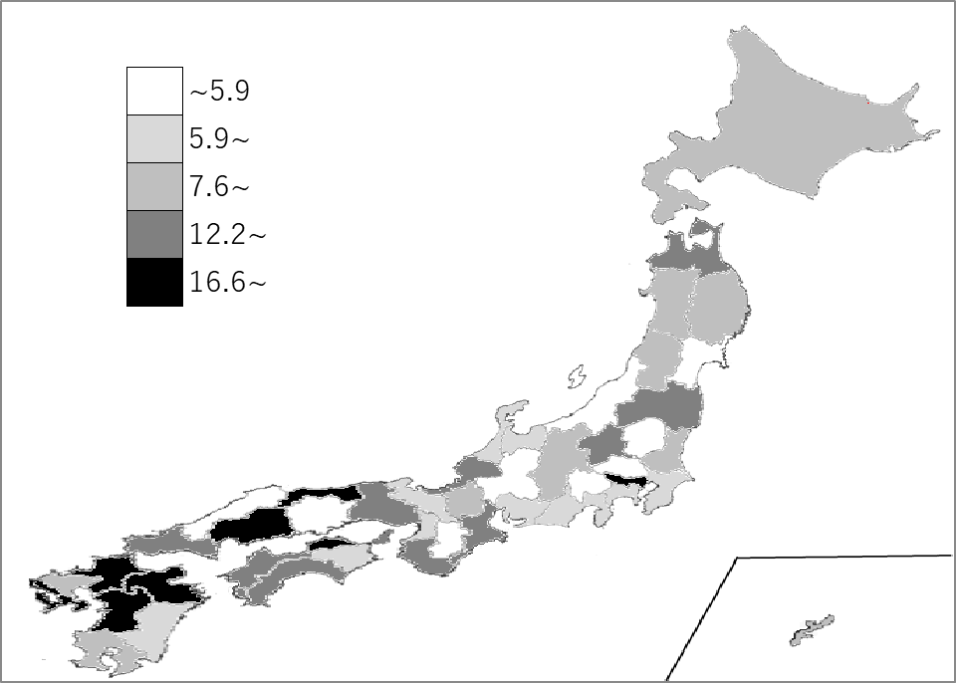
千葉県の推移
令和2年度末 | 5.9 | 40
令和3年度末 | 5.9 | 40
令和4年度末 | 5.9 | 39
令和5年度末 | 5.9 | 40
令和6年度末 | 5.9 | 38

《備 考》 ・資料出所 厚生労働省「衛生行政報告例」 ・算出方法 映画館数÷人口 ・参 考 千葉県の常設映画館数は、37館で10位。全国は、1,468館。

